Hoja1
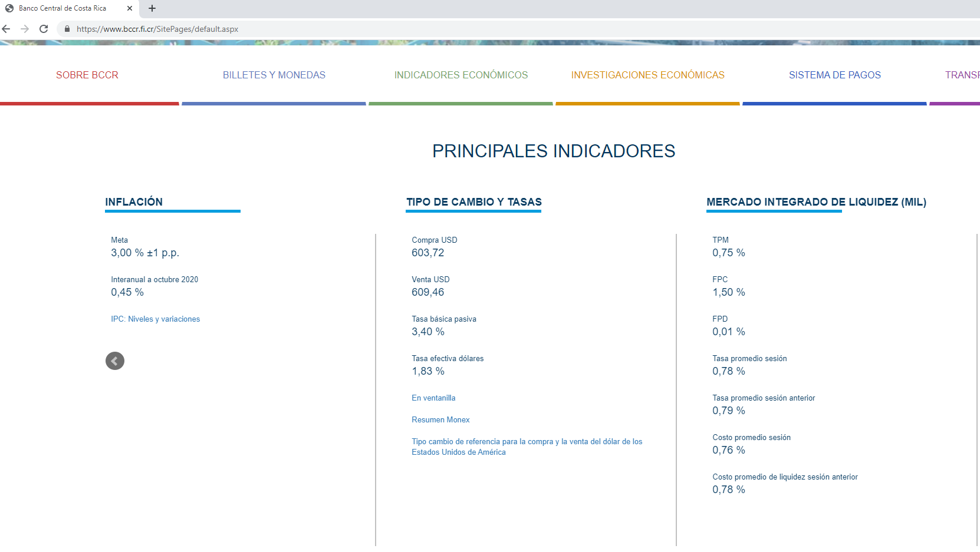
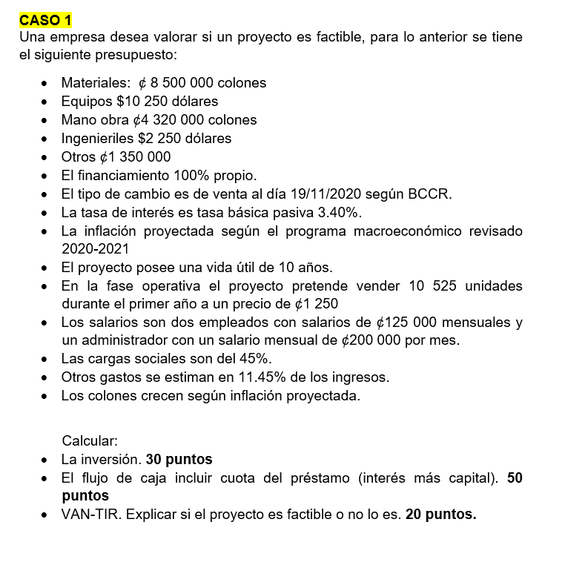
 |  | INVERSIÓN
 |  | PRESUPUESTO |  |  | AÑO 1 | AÑO 2 | AÑO 3 | AÑO 4 | AÑO 5 | AÑO 6 | AÑO 7 | AÑO 8 | AÑO 9 | AÑO 10
 |  |  | A | INGRESOS | 13,156,250.00 | 13,550,937.50 | 13,957,465.63 | 14,376,189.59 | 14,807,475.28 | 15,251,699.54 | 15,709,250.53 | 16,180,528.04 | 16,665,943.88 | 17,165,922.20
 | MATERIALES | 8,500,000.00
 | EQUIPOS | 6,246,965.00
 | MO | 4,320,000.00 |  | EGRESOS EFECTIVO
 | ING | 1,371,285.00 |  | SALARIOS
 | OTROS | 1,350,000.00 |  | ADM | 2,400,000.00 | 2,472,000.00 | 2,546,160.00 | 2,622,544.80 | 2,701,221.14 | 2,782,257.78 | 2,865,725.51 | 2,951,697.28 | 3,040,248.20 | 3,131,455.64
 | TOTAL | $21,788,250.00 |  | EMP | 3,000,000.00 | 3,090,000.00 | 3,182,700.00 | 3,278,181.00 | 3,376,526.43 | 3,477,822.22 | 3,582,156.89 | 3,689,621.60 | 3,800,310.24 | 3,914,319.55

 |  |  | 1.00 | TOTAL SALARIOS | 5,400,000.00 | 5,562,000.00 | 5,728,860.00 | 5,900,725.80 | 6,077,747.57 | 6,260,080.00 | 6,447,882.40 | 6,641,318.87 | 6,840,558.44 | 7,045,775.19
 |  |  | 2.00 | CARGAS SOCIALES | 2,430,000.00 | 2,502,900.00 | 2,577,987.00 | 2,655,326.61 | 2,734,986.41 | 2,817,036.00 | 2,901,547.08 | 2,988,593.49 | 3,078,251.30 | 3,170,598.84

 |  |  | 3.00 | OTROS GASTOS | 1,506,390.63 | 1,551,582.34 | 1,598,129.81 | 1,646,073.71 | 1,695,455.92 | 1,746,319.60 | 1,798,709.19 | 1,852,670.46 | 1,908,250.57 | 1,965,498.09

 |  |  | B | TOTAL GASTOS | 9,336,390.63 | 9,616,482.34 | 9,904,976.81 | 10,202,126.12 | 10,508,189.90 | 10,823,435.60 | 11,148,138.67 | 11,482,582.83 | 11,827,060.31 | 12,181,872.12

 |  |  | A-B | SALDO EFECTIVO | 3,819,859.38 | 3,934,455.16 | 4,052,488.81 | 4,174,063.48 | 4,299,285.38 | 4,428,263.94 | 4,561,111.86 | 4,697,945.21 | 4,838,883.57 | 4,984,050.08 | -21,788,250.00

 |  |  | TBP | 3.40%

 |  |  | VAN | 14,517,786.18

 |  |  | VAN >0 | SE HACE PROYECTO

 |  |  | TIR | 0.00%
 |  |  | PARAMETRO (TBP) | 3.400%

 |  |  | TIR>TBP | SE HACE PROYECTO

 |  |  | CRITERIOS FINANCIEROS
 |  |  | SE HACE EL PROYECTO
 |  |  | A) | VAN >0
 |  |  | B) | TIR>TBP

FUENTE: www.bccr.fi.cr

